Схема сборки
Инструкция по сборке и спецификация Комод ВЕНА /800*800*400/

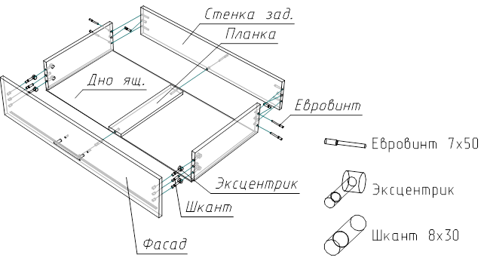
1

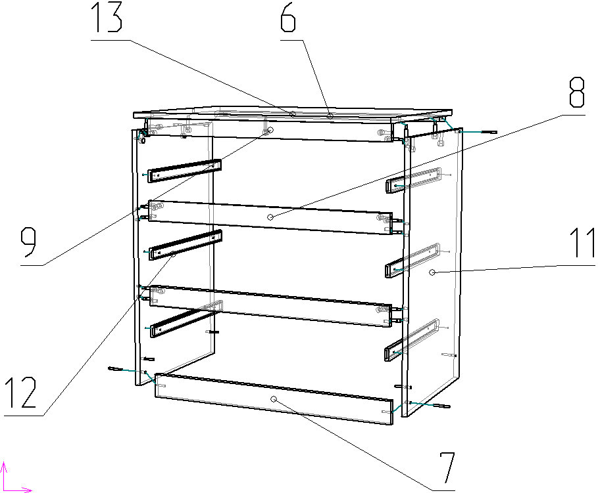
2

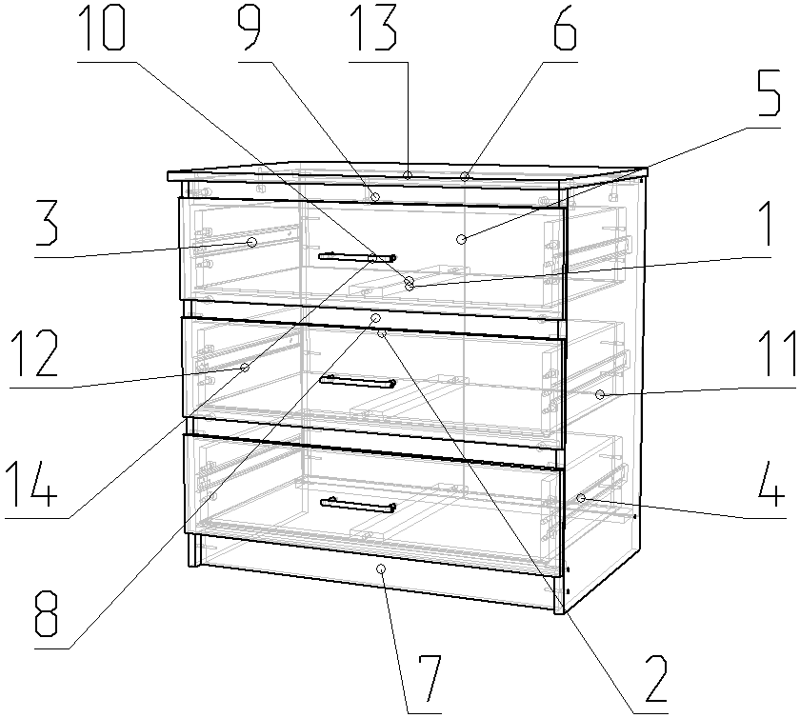
3

 | Детали |  |  |  |  |  | Фурнитура
 | № | Наименование | Размер |  | Кол-во |  | № | Наименование | Размер |  | Кол-во
 | 13 | Крышка | 800 | 400 | 1 | шт | 1 | Винт | 4 | 22 | 6 | шт
 | 14 | Фасад ящика | 796 | 200 | 3 | шт | 2 | Гвоздь | 2 | 20 | 63 | шт
 | 11 | Стойка правая | 784 | 340 | 1 | шт | 3 | Евровинт | 7 | 50 | 23 | шт
 | 12 | Стойка левая | 784 | 340 | 1 | шт | 4 | Заглушка для евровинта | венге |  | 23 | шт
 | 7 | Цоколь | 768 | 70 | 1 | шт | 5 | Заглушка под минификс | венге |  | 23 | шт
 | 6 | Планка | 768 | 60 | 3 | шт | 6 | Ключ для евровинта |  |  | 1 | шт
 | 8 | Планка передняя | 768 | 60 | 2 | шт | 7 | Минификс-болт стяжечный | 6 | 34 | 23 | шт
 | 9 | Планка передняя | 768 | 50 | 1 | шт | 8 | Минификс-гайка стяжечная | 15 | 12 | 23 | шт
 | 1 | Дно ящика | 738 | 303 | 3 | шт | 9 | Подпятник | коричневый |  | 4 | шт
 | 2 | Стенка задняя | 710 | 397 | 2 | шт | 10 | Ручка-скоба Бабочка | 128 |  | 3 | шт
 | 5 | Стенка ящика задняя | 710 | 150 | 3 | шт | 11 | Шайба пластиковая D4 |  |  | 6 | шт
 | 3 | Стенка ящика левая | 300 | 150 | 3 | шт | 12 | Шкант |  |  | 13 | шт
 | 4 | Стенка ящика правая | 300 | 150 | 3 | шт | 13 | Шуруп | 3.5 | 16 | 24 | шт
 | 10 | Планка ящика | 284 | 70 | 3 | шт
 |  |  |  |  |  |  |  | Направляющие | 300 |  | 3 | комп
 |  |  |  |  |  |  |  | Профиль соединительный | 680 |  | 1 | шт
 |  |  |  |  |  |  |  | Пакет фурнитуры | 300 | 200 | 1 | шт

